Estadísticas
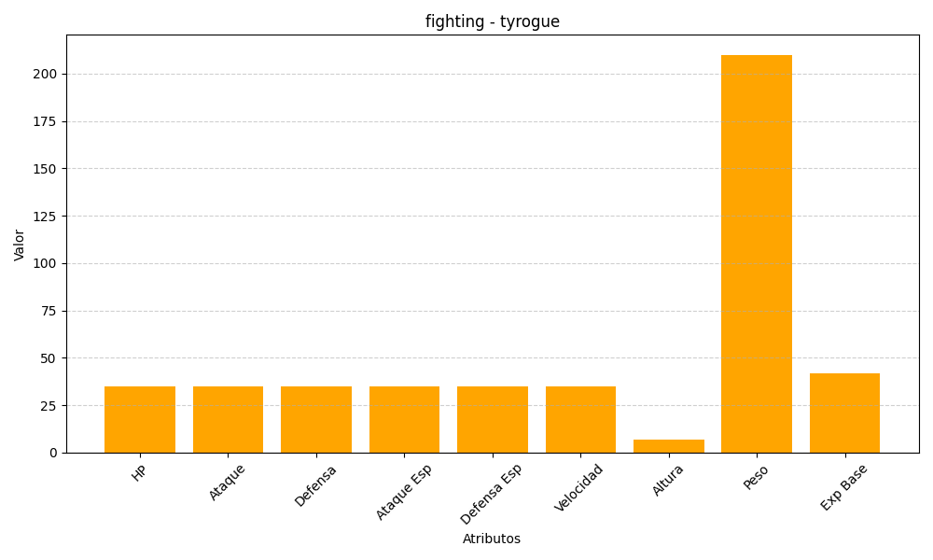
ID | Nombre | Tipo | HP | Ataque | Defensa | Ataque Especial | Defensa Especial | Velocidad | Altura | Peso | Experiencia Base
236 | tyrogue | fighting | 35 | 35 | 35 | 35 | 35 | 35 | 7 | 210 | 42

